Categorias
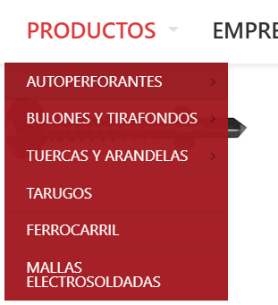
BULON | Bulones | Bulones
TIRAFONDO | Autoperforantes | Autoperforantes
TANQUE | Bulones | Tarugo
HEXAGONAL T2 | Autoperforantes | Arandelas
HEXAGONAL T1 | Autoperforantes | Ganchos
DRY | Autoperforantes | Pitones
ALAS | Autoperforantes | Remaches y clavos
PHIL | Autoperforantes | Tuercas
TARUGO | Tarugo | Varillas
WALL | Autoperforantes
PARKER | Autoperforantes
FIX | Autoperforantes
CHIPBOARD | Autoperforantes
HELIX | Autoperforantes
CUT | Autoperforantes
ARANDELA | Arandelas
FN | Autoperforantes
GANCHO | Ganchos
PITON | Pitones
REMACHE | Remaches y clavos
REMACHADORA | Remaches y clavos
TUERCA | Tuercas
VARILLA ROSCADA | Varillas
CLAVO | Remaches y clavos
 | Tirafondo

